Sheet1
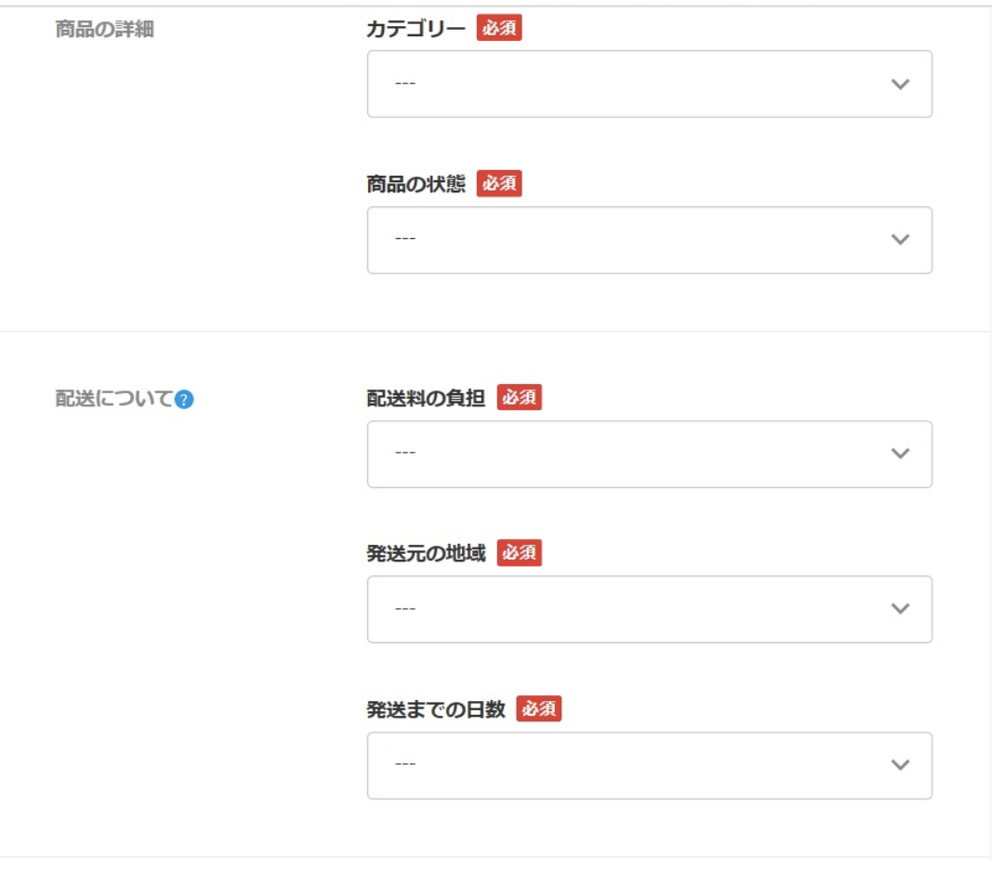
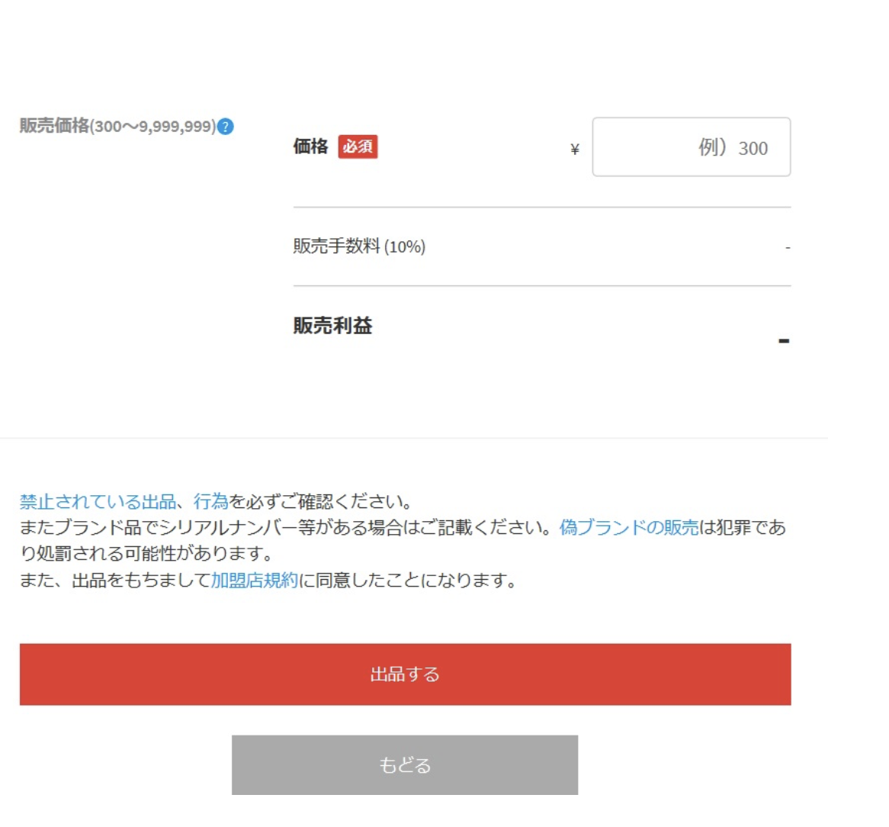
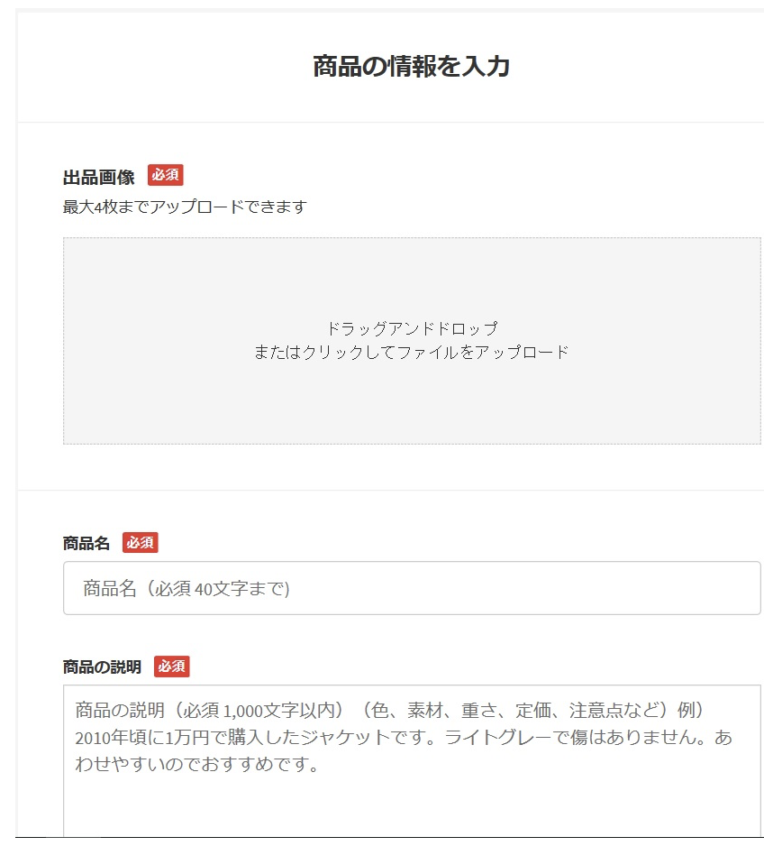
メルカリ出品画面 | 画面名 | メルカリ出品画面
 | データ項目名 | 桁数 | 形式 | 入力/出力 | 使用用途
 | （例）出品画像 | なし | 画像データ（jpeg,png形式） | 入力/出力 | 商品画像の添付用、最大で4枚まで添付可能

